EscalonadaFlujoRasante
Perfil estructura escalonada a flujo rasante. Cauce lateral, sección rectangular. Dh = 1.5 m.
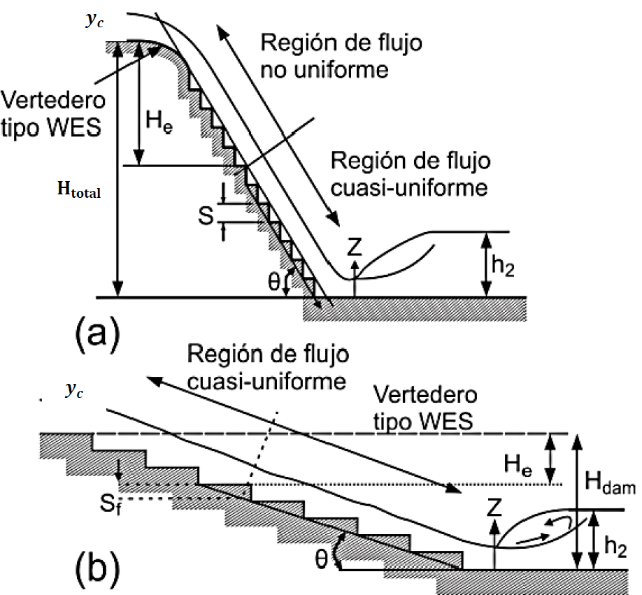
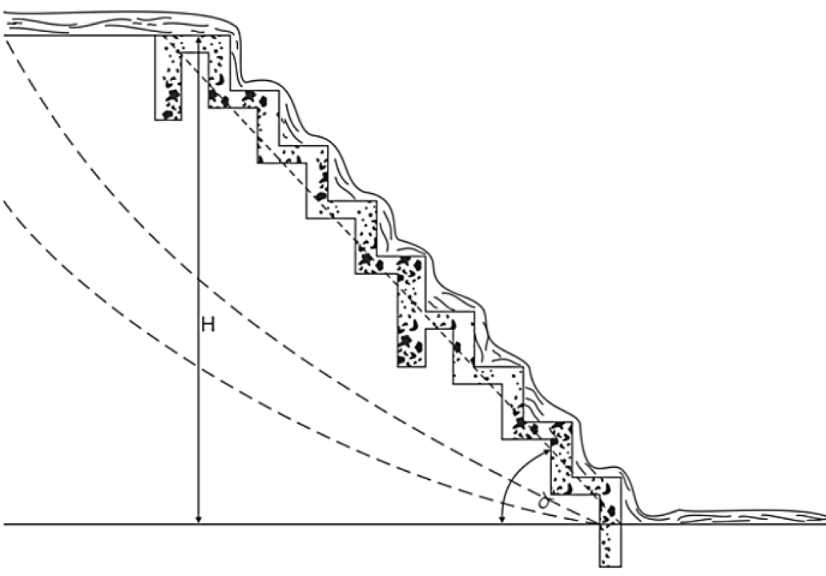
Estructura escalonada en sección rectangular a flujo rasante, método Iwao Ohtsu. |  |  | Esquema geometría 3D hasta 100 escalones |  |  |  |  |  |  | Base entrega |  | Base inicio
Parámetros |  | Estructura |  |  | Desplazamiento no coalineación, m | 0.01 |  | CX Origen, m |  | Estación, m | Elevación, m | Estación, m | Elevación, m
Aceleración de la gravedad, g | 9.806 m/s² | Perfil estructura escalonada a flujo rasante. Cauce lateral, sección rectangular. Dh = 1.5 m. |  |  | Pendiente cauce, m/m | 0.00129 |  | CY Origen, m |  | -7.50 | 0.14 | 4.79 | 1.65
Caudal de diseño, Qd | 93.30 m³/s |  |  |  | Longitud tramo aproximación, m | 7.50 |  | CZ Origen, m |  | 0.44 | 0.15 | 12.29 | 1.66
Altura del escalón o contrahuella, s | 0.150 m |  |  |  | Sobreancho TIN | 2.50
Largo de la huella, L | 0.44 m |  | FID | Escalon | Secuencia | CX, m | CZ, m | Muro sin q-u, m | Muro ajustado sin q-u, m | yc, m: 1.58 |  | yc línea
Ancho superficial estructura, B | 15.00 m | Validación # escalones | 1 | 1 | 1 | 0.44 | 0.15 | 2.34 | 2.76 | Estación, m | Elevación, m | Estación, m | Elevación, m
Diferencia de caída, Dh | 1.50 m |  | 2 | 1 | 2 | 0.45 | 0.30 | 2.34 | 2.76 | 5.01 | 3.23 | 4.36 | 3.23
# escalones | 10.0 | Factor multiplicador tramos de aproximación en prototipo HEC-RAS | 3 | 1 | 3 | 0.87 | 0.30 | 2.49 | 2.76 | 5.01 | 1.65 | 12.29 | 3.24
Longitud estructura, LE | 4.36 m |  | 4 | 2 | 1 | 0.87 | 0.30 | 2.49 | 2.76
Caudal unitario, q | 6.22 m |  | 5 | 2 | 2 | 0.88 | 0.45 | 2.49 | 2.76 | Lámina |  | Tipo A
Profundidad crítica, yc | 1.58 m | 0.5 | 6 | 2 | 3 | 1.31 | 0.45 | 2.64 | 2.76 | Estación, m | Elevación, m | Estación, m | Elevación, m
Cálculo de y1 |  |  | 7 | 3 | 1 | 1.31 | 0.45 | 2.64 | 2.76 | 12.29 | 2.90 | 4.36 | 1.65
F.O.>>> | 0.000 | Función objetivo = 0 | 8 | 3 | 2 | 1.32 | 0.60 | 2.64 | 2.76 | 5.23 | 2.91 | 4.36 | 1.65
y1 | 1.24 m | Cambiando y1 | 9 | 3 | 3 | 1.74 | 0.60 | 2.79 | 2.79 | 4.79 | 2.91
0. Resolver θ < 19°, L huella
1. Resolver y1
V1 | 5.01 m/s |  | 10 | 4 | 1 | 1.74 | 0.60 | 2.79 | 2.79 | 4.36 | 2.89
NF | 1.434 |  | 11 | 4 | 2 | 1.75 | 0.75 | 2.79 | 2.79 | 0.44 | 1.54
Altura relativa de caída hr |  |  | 12 | 4 | 3 | 2.18 | 0.75 | 2.94 | 2.94 | -1.88 | 2.04
hr = s / Yc | 0.095 |  | 13 | 5 | 1 | 2.18 | 0.75 | 2.94 | 2.94
Criterios de selección de altura de la contrahuella, s |  |  | 14 | 5 | 2 | 2.19 | 0.90 | 2.94 | 2.94 | Muro sin condición q-u |  | Pseudo-fondo, θ = 19°
$$0,1≤\frac{S}{yc}≤{\left(\frac{S}{yc}\right)}_{s}$$
$${\left(\frac{S}{yc}\right)}_{s}=\frac{7}{6}{\left(\tan{θ}\right)}^{1/6}$$
 |  |  | 15 | 5 | 3 | 2.61 | 0.90 | 3.09 | 3.09 | Estación, m | Elevación, m | Estación, m | Elevación, m
 |  |  | 16 | 6 | 1 | 2.61 | 0.90 | 3.09 | 3.09 | 12.29 | 3.70 | 2.61 | 0.90
 |  | (S/yc)s | 17 | 6 | 2 | 2.62 | 1.05 | 3.09 | 3.09 | 4.79 | 3.69 | 2.61 | 0.90
0.10 <= | S/yc = 0.09 | <= 0.977 | 18 | 6 | 3 | 3.05 | 1.05 | 3.24 | 3.24 | 4.36 | 3.69
5.70 ̊ <= | Ө = 19.00 ̊ | <= 55.00 ̊ | 19 | 7 | 1 | 3.05 | 1.05 | 3.24 | 3.24 | 0.44 | 2.34
 |  |  | 20 | 7 | 2 | 3.06 | 1.20 | 3.24 | 3.24 | 0.00 | 2.19
Validación (S/yc) > 0.25 | No cumple |  | 21 | 7 | 3 | 3.49 | 1.20 | 3.39 | 3.39
Validación 0.1 <= (s/yc) <= (s/yc)s | No cumple |  | 22 | 8 | 1 | 3.49 | 1.20 | 3.39 | 3.39 | y1, m: 1.24 |  | Pseudo-fondo línea
Validación 5.7° <= θ <= 55° | Cumple |  | 23 | 8 | 2 | 3.50 | 1.35 | 3.39 | 3.39 | Estación, m | Elevación, m | Estación, m | Elevación, m
 |  |  | 24 | 8 | 3 | 3.92 | 1.35 | 3.54 | 3.54 | 4.36 | 2.89 | 0.44 | 0.15
Clasificación del tipo de flujo rasante |  |  | 25 | 9 | 1 | 3.92 | 1.35 | 3.54 | 3.54 | 4.36 | 1.65 | 4.79 | 1.65
$${\left(\frac{S}{yc}\right)}_{B}=13{\left(\tan{θ}\right)}^{2}−2,73\tan{θ}+0,373 válida en el rango (5,7°≤θ≤19°)$$
 |  |  | 26 | 9 | 2 | 3.93 | 1.50 | 3.54 | 3.54
 |  |  | 27 | 9 | 3 | 4.36 | 1.50 | 3.69 | 3.69 | Muro inferior sin condición q-u |  | Muro superior sin condición q-u
 |  |  | 28 | 10 | 1 | 4.36 | 1.50 | 3.69 | 3.69 | Estación, m | Elevación, m | Estación, m | Elevación, m
(S/yc)B | 0.974 |  | 29 | 10 | 2 | 4.37 | 1.65 | 3.69 | 3.69 | -7.50 | 2.75 | 4.79 | 3.69
Tipo de flujo | A |  | 30 | 10 | 3 | 4.79 | 1.65 | 3.69 | 3.69 | 0.44 | 2.76 | 12.29 | 3.70
Validación 5.7° <= θ <= 19° | Cumple |  | 31 | 11 |  | 4.51 | 1.65 | 3.69 | 3.69 | 0.44 | 2.76
 |  |  | 32 | 11 |  | 4.51 | 1.65 | 3.69 | 3.69
Caída necesaria para alcanzar la condición de flujo quasi_uniforme, He |  |  | 33 | 11 |  | 4.51 | 1.65 | 3.69 | 3.69
$$\frac{H_{e}}{d_{c}}={\left(−1,21×{10}^{−5}×θ^{3}+1,60×{10}^{−3}×θ^{2}−7,13×{10}^{−2}×θ+1,30\right)}^{−1}\left[5,7+6,7×e^{\left(−6,5\frac{S}{y_{c}}\right)}\right]$$
 |  |  | 34 | 11 |  | 4.51 | 1.65 | 3.69 | 3.69
 |  |  | 35 | 11 |  | 4.51 | 1.65 | 3.69 | 3.69
He/yc | 15.374 |  | 36 | 11 |  | 4.51 | 1.65 | 3.69 | 3.69
He | 24.293 m |  | 37 | 11 |  | 4.51 | 1.65 | 3.69 | 3.69
 |  |  | 38 | 11 |  | 4.51 | 1.65 | 3.69 | 3.69
Cálculo de la profundidad y la velocidad de flujo, si se alcanza la condición de flujo quasi-uniforme |  |  | 39 | 11 |  | 4.51 | 1.65 | 3.69 | 3.69
A | 0.452 |  | 40 | 11 |  | 4.51 | 1.65 | 3.69 | 3.69
f máx | 30.152 |  | 41 | 11 |  | 4.51 | 1.65 | 3.69 | 3.69
$$\frac{d_{w}}{y_{c}}={\left(\frac{f}{8\sin{θ}}\right)}^{1/3}$$
(S/yc)s | 0.977 |  | 42 | 11 |  | 4.51 | 1.65 | 3.69 | 3.69
f | 30.078 |  | 43 | 11 |  | 4.51 | 1.65 | 3.69 | 3.69
dw/dc | 2.260 |  | 44 | 11 |  | 4.51 | 1.65 | 3.69 | 3.69
Profundidad del flujo en la rápida, dw | 3.57 m |  | 45 | 11 |  | 4.51 | 1.65 | 3.69 | 3.69
Velocidad en la rápida, Vw | 1.74 m/s |  | 46 | 11 |  | 4.51 | 1.65 | 3.69 | 3.69
 |  |  | 47 | 11 |  | 4.51 | 1.65 | 3.69 | 3.69
Cálculo de la profundidad y la velocidad de flujo, No se alcanza la condición de flujo quasi-uniforme |  |  | 48 | 11 |  | 4.51 | 1.65 | 3.69 | 3.69
F.O.>>> | 0.000 | Función objetivo = 0 | 49 | 11 |  | 4.51 | 1.65 | 3.69 | 3.69
Profundidad del flujo en la rápida, dw | 1.30 m | Cambiando dw | 50 | 11 |  | 4.51 | 1.65 | 3.69 | 3.69
2. Resolver dw
Velocidad en la rápida, Vw | 4.77 m/s |  | 51 | 11 |  | 4.51 | 1.65 | 3.69 | 3.69
 |  |  | 52 | 11 |  | 4.51 | 1.65 | 3.69 | 3.69
Cálculo de la energía residual en zona de flujo quasi-uniforme q-u |  |  | 53 | 11 |  | 4.51 | 1.65 | 3.69 | 3.69
 | Sí alcanza la condición q-u | No alcanza la condición q-u | 54 | 11 |  | 4.51 | 1.65 | 3.69 | 3.69
(Eres/yc)u | 2.235 | 1.515 | 55 | 11 |  | 4.51 | 1.65 | 3.69 | 3.69
(Eres)u | 3.532 | 2.393 | 56 | 11 |  | 4.51 | 1.65 | 3.69 | 3.69
 |  |  | 57 | 11 |  | 4.51 | 1.65 | 3.69 | 3.69
Cálculo de la concentración media de aire, Cmean |  |  | 58 | 11 |  | 4.51 | 1.65 | 3.69 | 3.69
D | 0.3 |  | 59 | 11 |  | 4.51 | 1.65 | 3.69 | 3.69
Cmean | 0.104 |  | 60 | 11 |  | 4.51 | 1.65 | 3.69 | 3.69
Cálculo de la profundidad de flujo para una concentración de aire de 0.9 en zona de flujo quasi-uniforme |  |  | 61 | 11 |  | 4.51 | 1.65 | 3.69 | 3.69
 | Sí alcanza la condición q-u | No alcanza la condición q-u | 62 | 11 |  | 4.51 | 1.65 | 3.69 | 3.69
Y0.9, m | 3.986 | 1.454 | 63 | 11 |  | 4.51 | 1.65 | 3.69 | 3.69
Cálculo de la altura de los muros del canal en zona de flujo quasi-uniforme |  |  | 64 | 11 |  | 4.51 | 1.65 | 3.69 | 3.69
 | Sí alcanza la condición q-u | No alcanza la condición q-u | 65 | 11 |  | 4.51 | 1.65 | 3.69 | 3.69
Hw, m | 5.580 | 2.036 | 66 | 11 |  | 4.51 | 1.65 | 3.69 | 3.69
Cálculo profundidad de flujo y2 (profundidad secuente del salto hidráulico) en zona inferior estructura |  |  | 67 | 11 |  | 4.51 | 1.65 | 3.69 | 3.69
 | Sí alcanza la condición q-u | No alcanza la condición q-u | 68 | 11 |  | 4.51 | 1.65 | 3.69 | 3.69
Fuerza específica 1, m³ | 112.248 | 58.147 | 69 | 11 |  | 4.51 | 1.65 | 3.69 | 3.69
y2,m | 3.57 m | 1.89 m | 70 | 11 |  | 4.51 | 1.65 | 3.69 | 3.69
Fuerza específica 2, m³ | 112.248 | 58.147 | 71 | 11 |  | 4.51 | 1.65 | 3.69 | 3.69
F1-F2, m³ | 0.000 | 0.000 | 72 | 11 |  | 4.51 | 1.65 | 3.69 | 3.69
3. Resolver y2 con q-u
4. Resolver y2 sin q-u
 |  |  | 73 | 11 |  | 4.51 | 1.65 | 3.69 | 3.69
 |  |  | 74 | 11 |  | 4.51 | 1.65 | 3.69 | 3.69
Cálculo altura de muros en zona de resalto hidráulico en zona inferior estructura |  |  | 75 | 11 |  | 4.51 | 1.65 | 3.69 | 3.69
 | Sí alcanza la condición q-u | No alcanza la condición q-u | 76 | 11 |  | 4.51 | 1.65 | 3.69 | 3.69
Borde libre, m | 0.71 m | 0.71 m | 77 | 11 |  | 4.51 | 1.65 | 3.69 | 3.69
Hw2, m | 4.286 | 2.608 | 78 | 11 |  | 4.51 | 1.65 | 3.69 | 3.69
 |  |  | 79 | 11 |  | 4.51 | 1.65 | 3.69 | 3.69
 |  |  | 80 | 11 |  | 4.51 | 1.65 | 3.69 | 3.69
 |  |  | 81 | 11 |  | 4.51 | 1.65 | 3.69 | 3.69
 |  |  | 82 | 11 |  | 4.51 | 1.65 | 3.69 | 3.69
 |  |  | 83 | 11 |  | 4.51 | 1.65 | 3.69 | 3.69
 |  |  | 84 | 11 |  | 4.51 | 1.65 | 3.69 | 3.69
 |  |  | 85 | 11 |  | 4.51 | 1.65 | 3.69 | 3.69
 |  |  | 86 | 11 |  | 4.51 | 1.65 | 3.69 | 3.69
 |  |  | 87 | 11 |  | 4.51 | 1.65 | 3.69 | 3.69
 |  |  | 88 | 11 |  | 4.51 | 1.65 | 3.69 | 3.69
 |  |  | 89 | 11 |  | 4.51 | 1.65 | 3.69 | 3.69
 |  |  | 90 | 11 |  | 4.51 | 1.65 | 3.69 | 3.69
 |  |  | 91 | 11 |  | 4.51 | 1.65 | 3.69 | 3.69
 |  |  | 92 | 11 |  | 4.51 | 1.65 | 3.69 | 3.69
 |  |  | 93 | 11 |  | 4.51 | 1.65 | 3.69 | 3.69
 |  |  | 94 | 11 |  | 4.51 | 1.65 | 3.69 | 3.69
 |  |  | 95 | 11 |  | 4.51 | 1.65 | 3.69 | 3.69
 |  |  | 96 | 11 |  | 4.51 | 1.65 | 3.69 | 3.69
 |  |  | 97 | 11 |  | 4.51 | 1.65 | 3.69 | 3.69
 |  |  | 98 | 11 |  | 4.51 | 1.65 | 3.69 | 3.69
 |  |  | 99 | 11 |  | 4.51 | 1.65 | 3.69 | 3.69
 |  |  | 100 | 11 |  | 4.51 | 1.65 | 3.69 | 3.69
 |  |  | 101 | 11 |  | 4.51 | 1.65 | 3.69 | 3.69
 |  |  | 102 | 11 |  | 4.51 | 1.65 | 3.69 | 3.69
 |  |  | 103 | 11 |  | 4.51 | 1.65 | 3.69 | 3.69
 |  |  | 104 | 11 |  | 4.51 | 1.65 | 3.69 | 3.69
 |  |  | 105 | 11 |  | 4.51 | 1.65 | 3.69 | 3.69
 |  |  | 106 | 11 |  | 4.51 | 1.65 | 3.69 | 3.69
 |  |  | 107 | 11 |  | 4.51 | 1.65 | 3.69 | 3.69
 |  |  | 108 | 11 |  | 4.51 | 1.65 | 3.69 | 3.69
 |  |  | 109 | 11 |  | 4.51 | 1.65 | 3.69 | 3.69
 |  |  | 110 | 11 |  | 4.51 | 1.65 | 3.69 | 3.69
 |  |  | 111 | 11 |  | 4.51 | 1.65 | 3.69 | 3.69
 |  |  | 112 | 11 |  | 4.51 | 1.65 | 3.69 | 3.69
 |  |  | 113 | 11 |  | 4.51 | 1.65 | 3.69 | 3.69
 |  |  | 114 | 11 |  | 4.51 | 1.65 | 3.69 | 3.69
 |  |  | 115 | 11 |  | 4.51 | 1.65 | 3.69 | 3.69
 |  |  | 116 | 11 |  | 4.51 | 1.65 | 3.69 | 3.69
 |  |  | 117 | 11 |  | 4.51 | 1.65 | 3.69 | 3.69
 |  |  | 118 | 11 |  | 4.51 | 1.65 | 3.69 | 3.69
 |  |  | 119 | 11 |  | 4.51 | 1.65 | 3.69 | 3.69
 |  |  | 120 | 11 |  | 4.51 | 1.65 | 3.69 | 3.69
 |  |  | 121 | 11 |  | 4.51 | 1.65 | 3.69 | 3.69
 |  |  | 122 | 11 |  | 4.51 | 1.65 | 3.69 | 3.69
 |  |  | 123 | 11 |  | 4.51 | 1.65 | 3.69 | 3.69
 |  |  | 124 | 11 |  | 4.51 | 1.65 | 3.69 | 3.69
 |  |  | 125 | 11 |  | 4.51 | 1.65 | 3.69 | 3.69
 |  |  | 126 | 11 |  | 4.51 | 1.65 | 3.69 | 3.69
 |  |  | 127 | 11 |  | 4.51 | 1.65 | 3.69 | 3.69
 |  |  | 128 | 11 |  | 4.51 | 1.65 | 3.69 | 3.69
 |  |  | 129 | 11 |  | 4.51 | 1.65 | 3.69 | 3.69
 |  |  | 130 | 11 |  | 4.51 | 1.65 | 3.69 | 3.69
 |  |  | 131 | 11 |  | 4.51 | 1.65 | 3.69 | 3.69
 |  |  | 132 | 11 |  | 4.51 | 1.65 | 3.69 | 3.69
 |  |  | 133 | 11 |  | 4.51 | 1.65 | 3.69 | 3.69
 |  |  | 134 | 11 |  | 4.51 | 1.65 | 3.69 | 3.69
 |  |  | 135 | 11 |  | 4.51 | 1.65 | 3.69 | 3.69
 |  |  | 136 | 11 |  | 4.51 | 1.65 | 3.69 | 3.69
 |  |  | 137 | 11 |  | 4.51 | 1.65 | 3.69 | 3.69
 |  |  | 138 | 11 |  | 4.51 | 1.65 | 3.69 | 3.69
 |  |  | 139 | 11 |  | 4.51 | 1.65 | 3.69 | 3.69
 |  |  | 140 | 11 |  | 4.51 | 1.65 | 3.69 | 3.69
 |  |  | 141 | 11 |  | 4.51 | 1.65 | 3.69 | 3.69
 |  |  | 142 | 11 |  | 4.51 | 1.65 | 3.69 | 3.69
 |  |  | 143 | 11 |  | 4.51 | 1.65 | 3.69 | 3.69
 |  |  | 144 | 11 |  | 4.51 | 1.65 | 3.69 | 3.69
 |  |  | 145 | 11 |  | 4.51 | 1.65 | 3.69 | 3.69
 |  |  | 146 | 11 |  | 4.51 | 1.65 | 3.69 | 3.69
 |  |  | 147 | 11 |  | 4.51 | 1.65 | 3.69 | 3.69
 |  |  | 148 | 11 |  | 4.51 | 1.65 | 3.69 | 3.69
 |  |  | 149 | 11 |  | 4.51 | 1.65 | 3.69 | 3.69
 |  |  | 150 | 11 |  | 4.51 | 1.65 | 3.69 | 3.69
 |  |  | 151 | 11 |  | 4.51 | 1.65 | 3.69 | 3.69
 |  |  | 152 | 11 |  | 4.51 | 1.65 | 3.69 | 3.69
 |  |  | 153 | 11 |  | 4.51 | 1.65 | 3.69 | 3.69
 |  |  | 154 | 11 |  | 4.51 | 1.65 | 3.69 | 3.69
 |  |  | 155 | 11 |  | 4.51 | 1.65 | 3.69 | 3.69
 |  |  | 156 | 11 |  | 4.51 | 1.65 | 3.69 | 3.69
 |  |  | 157 | 11 |  | 4.51 | 1.65 | 3.69 | 3.69
 |  |  | 158 | 11 |  | 4.51 | 1.65 | 3.69 | 3.69
 |  |  | 159 | 11 |  | 4.51 | 1.65 | 3.69 | 3.69
 |  |  | 160 | 11 |  | 4.51 | 1.65 | 3.69 | 3.69
 |  |  | 161 | 11 |  | 4.51 | 1.65 | 3.69 | 3.69
 |  |  | 162 | 11 |  | 4.51 | 1.65 | 3.69 | 3.69
 |  |  | 163 | 11 |  | 4.51 | 1.65 | 3.69 | 3.69
 |  |  | 164 | 11 |  | 4.51 | 1.65 | 3.69 | 3.69
 |  |  | 165 | 11 |  | 4.51 | 1.65 | 3.69 | 3.69
 |  |  | 166 | 11 |  | 4.51 | 1.65 | 3.69 | 3.69
 |  |  | 167 | 11 |  | 4.51 | 1.65 | 3.69 | 3.69
 |  |  | 168 | 11 |  | 4.51 | 1.65 | 3.69 | 3.69
 |  |  | 169 | 11 |  | 4.51 | 1.65 | 3.69 | 3.69
 |  |  | 170 | 11 |  | 4.51 | 1.65 | 3.69 | 3.69
 |  |  | 171 | 11 |  | 4.51 | 1.65 | 3.69 | 3.69
 |  |  | 172 | 11 |  | 4.51 | 1.65 | 3.69 | 3.69
 |  |  | 173 | 11 |  | 4.51 | 1.65 | 3.69 | 3.69
 |  |  | 174 | 11 |  | 4.51 | 1.65 | 3.69 | 3.69
 |  |  | 175 | 11 |  | 4.51 | 1.65 | 3.69 | 3.69
 |  |  | 176 | 11 |  | 4.51 | 1.65 | 3.69 | 3.69
 |  |  | 177 | 11 |  | 4.51 | 1.65 | 3.69 | 3.69
 |  |  | 178 | 11 |  | 4.51 | 1.65 | 3.69 | 3.69
 |  |  | 179 | 11 |  | 4.51 | 1.65 | 3.69 | 3.69
 |  |  | 180 | 11 |  | 4.51 | 1.65 | 3.69 | 3.69
 |  |  | 181 | 11 |  | 4.51 | 1.65 | 3.69 | 3.69
 |  |  | 182 | 11 |  | 4.51 | 1.65 | 3.69 | 3.69
 |  |  | 183 | 11 |  | 4.51 | 1.65 | 3.69 | 3.69
 |  |  | 184 | 11 |  | 4.51 | 1.65 | 3.69 | 3.69
 |  |  | 185 | 11 |  | 4.51 | 1.65 | 3.69 | 3.69
 |  |  | 186 | 11 |  | 4.51 | 1.65 | 3.69 | 3.69
 |  |  | 187 | 11 |  | 4.51 | 1.65 | 3.69 | 3.69
 |  |  | 188 | 11 |  | 4.51 | 1.65 | 3.69 | 3.69
 |  |  | 189 | 11 |  | 4.51 | 1.65 | 3.69 | 3.69
 |  |  | 190 | 11 |  | 4.51 | 1.65 | 3.69 | 3.69
 |  |  | 191 | 11 |  | 4.51 | 1.65 | 3.69 | 3.69
 |  |  | 192 | 11 |  | 4.51 | 1.65 | 3.69 | 3.69
 |  |  | 193 | 11 |  | 4.51 | 1.65 | 3.69 | 3.69
 |  |  | 194 | 11 |  | 4.51 | 1.65 | 3.69 | 3.69
 |  |  | 195 | 11 |  | 4.51 | 1.65 | 3.69 | 3.69
 |  |  | 196 | 11 |  | 4.51 | 1.65 | 3.69 | 3.69
 |  |  | 197 | 11 |  | 4.51 | 1.65 | 3.69 | 3.69
 |  |  | 198 | 11 |  | 4.51 | 1.65 | 3.69 | 3.69
 |  |  | 199 | 11 |  | 4.51 | 1.65 | 3.69 | 3.69
 |  |  | 200 | 11 |  | 4.51 | 1.65 | 3.69 | 3.69
 |  |  | 201 | 11 |  | 4.51 | 1.65 | 3.69 | 3.69
 |  |  | 202 | 11 |  | 4.51 | 1.65 | 3.69 | 3.69
 |  |  | 203 | 11 |  | 4.51 | 1.65 | 3.69 | 3.69
 |  |  | 204 | 11 |  | 4.51 | 1.65 | 3.69 | 3.69
 |  |  | 205 | 11 |  | 4.51 | 1.65 | 3.69 | 3.69
 |  |  | 206 | 11 |  | 4.51 | 1.65 | 3.69 | 3.69
 |  |  | 207 | 11 |  | 4.51 | 1.65 | 3.69 | 3.69
 |  |  | 208 | 11 |  | 4.51 | 1.65 | 3.69 | 3.69
 |  |  | 209 | 11 |  | 4.51 | 1.65 | 3.69 | 3.69
 |  |  | 210 | 11 |  | 4.51 | 1.65 | 3.69 | 3.69
 |  |  | 211 | 11 |  | 4.51 | 1.65 | 3.69 | 3.69
 |  |  | 212 | 11 |  | 4.51 | 1.65 | 3.69 | 3.69
 |  |  | 213 | 11 |  | 4.51 | 1.65 | 3.69 | 3.69
 |  |  | 214 | 11 |  | 4.51 | 1.65 | 3.69 | 3.69
 |  |  | 215 | 11 |  | 4.51 | 1.65 | 3.69 | 3.69
 |  |  | 216 | 11 |  | 4.51 | 1.65 | 3.69 | 3.69
 |  |  | 217 | 11 |  | 4.51 | 1.65 | 3.69 | 3.69
 |  |  | 218 | 11 |  | 4.51 | 1.65 | 3.69 | 3.69
 |  |  | 219 | 11 |  | 4.51 | 1.65 | 3.69 | 3.69
 |  |  | 220 | 11 |  | 4.51 | 1.65 | 3.69 | 3.69
 |  |  | 221 | 11 |  | 4.51 | 1.65 | 3.69 | 3.69
 |  |  | 222 | 11 |  | 4.51 | 1.65 | 3.69 | 3.69
 |  |  | 223 | 11 |  | 4.51 | 1.65 | 3.69 | 3.69
 |  |  | 224 | 11 |  | 4.51 | 1.65 | 3.69 | 3.69
 |  |  | 225 | 11 |  | 4.51 | 1.65 | 3.69 | 3.69
 |  |  | 226 | 11 |  | 4.51 | 1.65 | 3.69 | 3.69
 |  |  | 227 | 11 |  | 4.51 | 1.65 | 3.69 | 3.69
 |  |  | 228 | 11 |  | 4.51 | 1.65 | 3.69 | 3.69
 |  |  | 229 | 11 |  | 4.51 | 1.65 | 3.69 | 3.69
 |  |  | 230 | 11 |  | 4.51 | 1.65 | 3.69 | 3.69
 |  |  | 231 | 11 |  | 4.51 | 1.65 | 3.69 | 3.69
 |  |  | 232 | 11 |  | 4.51 | 1.65 | 3.69 | 3.69
 |  |  | 233 | 11 |  | 4.51 | 1.65 | 3.69 | 3.69
 |  |  | 234 | 11 |  | 4.51 | 1.65 | 3.69 | 3.69
 |  |  | 235 | 11 |  | 4.51 | 1.65 | 3.69 | 3.69
 |  |  | 236 | 11 |  | 4.51 | 1.65 | 3.69 | 3.69
 |  |  | 237 | 11 |  | 4.51 | 1.65 | 3.69 | 3.69
 |  |  | 238 | 11 |  | 4.51 | 1.65 | 3.69 | 3.69
 |  |  | 239 | 11 |  | 4.51 | 1.65 | 3.69 | 3.69
 |  |  | 240 | 11 |  | 4.51 | 1.65 | 3.69 | 3.69
 |  |  | 241 | 11 |  | 4.51 | 1.65 | 3.69 | 3.69
 |  |  | 242 | 11 |  | 4.51 | 1.65 | 3.69 | 3.69
 |  |  | 243 | 11 |  | 4.51 | 1.65 | 3.69 | 3.69
 |  |  | 244 | 11 |  | 4.51 | 1.65 | 3.69 | 3.69
 |  |  | 245 | 11 |  | 4.51 | 1.65 | 3.69 | 3.69
 |  |  | 246 | 11 |  | 4.51 | 1.65 | 3.69 | 3.69
 |  |  | 247 | 11 |  | 4.51 | 1.65 | 3.69 | 3.69
 |  |  | 248 | 11 |  | 4.51 | 1.65 | 3.69 | 3.69
 |  |  | 249 | 11 |  | 4.51 | 1.65 | 3.69 | 3.69
 |  |  | 250 | 11 |  | 4.51 | 1.65 | 3.69 | 3.69
 |  |  | 251 | 11 |  | 4.51 | 1.65 | 3.69 | 3.69
 |  |  | 252 | 11 |  | 4.51 | 1.65 | 3.69 | 3.69
 |  |  | 253 | 11 |  | 4.51 | 1.65 | 3.69 | 3.69
 |  |  | 254 | 11 |  | 4.51 | 1.65 | 3.69 | 3.69
 |  |  | 255 | 11 |  | 4.51 | 1.65 | 3.69 | 3.69
 |  |  | 256 | 11 |  | 4.51 | 1.65 | 3.69 | 3.69
 |  |  | 257 | 11 |  | 4.51 | 1.65 | 3.69 | 3.69
 |  |  | 258 | 11 |  | 4.51 | 1.65 | 3.69 | 3.69
 |  |  | 259 | 11 |  | 4.51 | 1.65 | 3.69 | 3.69
 |  |  | 260 | 11 |  | 4.51 | 1.65 | 3.69 | 3.69
 |  |  | 261 | 11 |  | 4.51 | 1.65 | 3.69 | 3.69
 |  |  | 262 | 11 |  | 4.51 | 1.65 | 3.69 | 3.69
 |  |  | 263 | 11 |  | 4.51 | 1.65 | 3.69 | 3.69
 |  |  | 264 | 11 |  | 4.51 | 1.65 | 3.69 | 3.69
 |  |  | 265 | 11 |  | 4.51 | 1.65 | 3.69 | 3.69
 |  |  | 266 | 11 |  | 4.51 | 1.65 | 3.69 | 3.69
 |  |  | 267 | 11 |  | 4.51 | 1.65 | 3.69 | 3.69
 |  |  | 268 | 11 |  | 4.51 | 1.65 | 3.69 | 3.69
 |  |  | 269 | 11 |  | 4.51 | 1.65 | 3.69 | 3.69
 |  |  | 270 | 11 |  | 4.51 | 1.65 | 3.69 | 3.69
 |  |  | 271 | 11 |  | 4.51 | 1.65 | 3.69 | 3.69
 |  |  | 272 | 11 |  | 4.51 | 1.65 | 3.69 | 3.69
 |  |  | 273 | 11 |  | 4.51 | 1.65 | 3.69 | 3.69
 |  |  | 274 | 11 |  | 4.51 | 1.65 | 3.69 | 3.69
 |  |  | 275 | 11 |  | 4.51 | 1.65 | 3.69 | 3.69
 |  |  | 276 | 11 |  | 4.51 | 1.65 | 3.69 | 3.69
 |  |  | 277 | 11 |  | 4.51 | 1.65 | 3.69 | 3.69
 |  |  | 278 | 11 |  | 4.51 | 1.65 | 3.69 | 3.69
 |  |  | 279 | 11 |  | 4.51 | 1.65 | 3.69 | 3.69
 |  |  | 280 | 11 |  | 4.51 | 1.65 | 3.69 | 3.69
 |  |  | 281 | 11 |  | 4.51 | 1.65 | 3.69 | 3.69
 |  |  | 282 | 11 |  | 4.51 | 1.65 | 3.69 | 3.69
 |  |  | 283 | 11 |  | 4.51 | 1.65 | 3.69 | 3.69
 |  |  | 284 | 11 |  | 4.51 | 1.65 | 3.69 | 3.69
 |  |  | 285 | 11 |  | 4.51 | 1.65 | 3.69 | 3.69
 |  |  | 286 | 11 |  | 4.51 | 1.65 | 3.69 | 3.69
 |  |  | 287 | 11 |  | 4.51 | 1.65 | 3.69 | 3.69
 |  |  | 288 | 11 |  | 4.51 | 1.65 | 3.69 | 3.69
 |  |  | 289 | 11 |  | 4.51 | 1.65 | 3.69 | 3.69
 |  |  | 290 | 11 |  | 4.51 | 1.65 | 3.69 | 3.69
 |  |  | 291 | 11 |  | 4.51 | 1.65 | 3.69 | 3.69
 |  |  | 292 | 11 |  | 4.51 | 1.65 | 3.69 | 3.69
 |  |  | 293 | 11 |  | 4.51 | 1.65 | 3.69 | 3.69
 |  |  | 294 | 11 |  | 4.51 | 1.65 | 3.69 | 3.69
 |  |  | 295 | 11 |  | 4.51 | 1.65 | 3.69 | 3.69
 |  |  | 296 | 11 |  | 4.51 | 1.65 | 3.69 | 3.69
 |  |  | 297 | 11 |  | 4.51 | 1.65 | 3.69 | 3.69
 |  |  | 298 | 11 |  | 4.51 | 1.65 | 3.69 | 3.69
 |  |  | 299 | 11 |  | 4.51 | 1.65 | 3.69 | 3.69
 |  |  | 300 | 11 |  | 4.51 | 1.65 | 3.69 | 3.69

GraficoPerfil
Perfil estructura escalonada a flujo rasante. Cauce lateral, sección rectangular. Dh = 1.5 m.
 | CZ, m |  | Base entrega |  | Base inicio |  | Lámina |  | yc, m: 1.58 |  | y1, m: 1.24 |  | Tipo A |  | Muro sin condición q-u |  | Pseudo-fondo, θ = 19° |  | yc línea |  | Pseudo-fondo línea |  | Muro inferior sin condición q-u
0.44 | 0.15 | -7.50 | 0.14 | 4.79 | 1.65 | 12.29 | 2.90 | 5.01 | 3.23 | 4.36 | 2.89 | 4.36 | 1.65 | 12.29 | 3.70 | 2.61 | 0.90 | 4.36 | 3.23 | 0.44 | 0.15 | -7.50 | 2.75
0.45 | 0.30 | 0.44 | 0.15 | 12.29 | 1.66 | 5.23 | 2.91 | 5.01 | 1.65 | 4.36 | 1.65 | 4.36 | 1.65 | 4.79 | 3.69 | 2.61 | 0.90 | 12.29 | 3.24 | 4.79 | 1.65 | 0.44 | 2.76
0.87 | 0.30 |  |  |  |  | 4.79 | 2.91 |  |  |  |  |  |  | 4.36 | 3.69 |  |  |  |  |  |  | 0.44 | 2.76
0.87 | 0.30 |  |  |  |  | 4.36 | 2.89 |  |  |  |  |  |  | 0.44 | 2.34
0.88 | 0.45 |  |  |  |  | 0.44 | 1.54 |  |  |  |  |  |  | 0.00 | 2.19
1.31 | 0.45 |  |  |  |  | -1.88 | 2.04
1.31 | 0.45
1.32 | 0.60
1.74 | 0.60
1.74 | 0.60
1.75 | 0.75
2.18 | 0.75
2.18 | 0.75
2.19 | 0.90
2.61 | 0.90
2.61 | 0.90
2.62 | 1.05
3.05 | 1.05
3.05 | 1.05
3.06 | 1.20
3.49 | 1.20
3.49 | 1.20
3.50 | 1.35
3.92 | 1.35
3.92 | 1.35
3.93 | 1.50
4.36 | 1.50
4.36 | 1.50
4.37 | 1.65
4.79 | 1.65
4.51 | 1.65
4.51 | 1.65
4.51 | 1.65
4.51 | 1.65
4.51 | 1.65
4.51 | 1.65
4.51 | 1.65
4.51 | 1.65
4.51 | 1.65
4.51 | 1.65
4.51 | 1.65
4.51 | 1.65
4.51 | 1.65
4.51 | 1.65
4.51 | 1.65
4.51 | 1.65
4.51 | 1.65
4.51 | 1.65
4.51 | 1.65
4.51 | 1.65
...

{R}
Estructura escalonada en sección rectangular a flujo rasante, método Iwao Ohtsu.

Descarga y actualización en:
https://github.com/rcfdtools/R.HydroTools/tree/main/DisenoEstructuraEscalonadaFlujoRasante

Licencia, cláusulas y condiciones de uso en:
https://github.com/rcfdtools/R.HydroTools/wiki/License


Password: 1234
HCMC - Herramientas computacionales para el diseño y modelación de cauces: El libro de Microsoft Excel R.HydroTools.DisenoEstructuraEscalonadaFlujoRasante.xlsm es utiilizado en la clase 1.15. Obras y estructuras hidráulicas y se nombra como HCMC0043_DisenoEstructuraEscalonadaFlujoRasante.xlsm.

